P3 車両チェックシート 手書き
車両情報シート |  |  |  |  |  |  |  |  |  |  |  |  |  |  |  | 3
 | 管理番号 |  |  |  |  | 形状 |  |  |  |  |  | 日付： |  | 年 月 日
 | 車名 |  |  |  |  | 通称名
 | 型式 |  |  |  |  | 車台番号 |  |  |  |  |  |  |  |  | 平ボデー
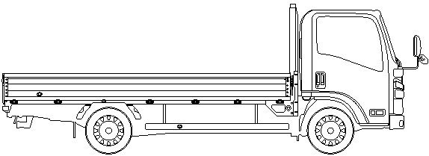
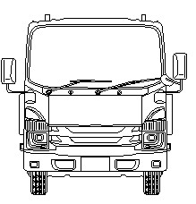
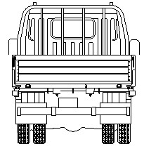
 | 外装状態

 | 記号 | A | B | C | S | U | W | H | M
 | 意味 | スリ傷 | 板金 | 腐 | サビ | 凸凹曲 | 波 | 穴 | 跡

 | 車内付属品 |  |  |  |  |  |  | キャブ内装 |  |  | 外装
 | キー各種 |  | キャブ：（ ）本 上物：（ ）本 |  |  |  |  | シートの状態 |  | 良好 ・ 不良 ・ 損傷（ ） | キャブ修復暦 |  | 有（ ）・ 無
 |  |  | 燃料タンク：（ ）本・キャブキーと同一 |  |  |  |  | 破損 |  | 有（ ）・ 無 | フロントガラス状態 |  | 良好 ・ 傷あり
 |  |  | キーレス： 有 ・ 無 |  |  |  |  | 汚れ |  | 多い ・ 中 ・ 少ない ・ 無 |  |  | 傷の程度（点キズ ・ 飛石 ・ ヒビ）
 | 工具・ジャッキ |  | 工具： 有 ・ 無 ジャッキ： 有 ・無 |  |  |  |  | カーテン |  | 有 ・ 無 | シャーシ サビ |  | 小 ・ 中 ・ 大 ・ 腐食 ・ 無
 | 取説各種 |  | 取説： 有 ・ 無 ﾒﾝﾃﾅﾝｽﾉｰﾄ： 有 ・ 無 |  |  |  |  | フロアマット |  | 有 ・ 無 | フレーム曲がり・修復暦 |  | 有（ ）・ 無
 | 整備記録簿 |  | 有 ・ 無 | 記録期間→（ ） |  |  |  | 欠品 |  | 有（ ）・ 無 | ボデー修復暦 |  | 有（ ）・ 無

 | 点検者 報告欄

P3 車両チェックシート 清書
車両情報シート |  |  |  |  |  |  |  |  |  |  |  |  |  |  |  |  |  |  |  |  |  |  |  |  |  |  | 3
管理番号 |  |  | 3800 |  |  |  |  | 形状 |  |  |  |  | Ｗキャブ |  |  |  |  |  |  |  |  |  | 日付： | 2026-02-10 |  |  |  | ここは印刷範囲外
車名 |  |  | 三菱ふそう |  |  |  |  | 通称名 |  |  |  |  | キャンター |  |  |  |  |  |  |  |  |  |  |  |  |  |  | 記号置きスペース
M
型式 |  |  | TPG-FBA00 |  |  |  |  | 車台番号 |  |  |  |  | FBA00-531487 |  |  |  |  |  |  |  |  |  |  |  | 平ボデー

外装状態
A

A
C

U
U

B
B
W
W

C
H
H
S
 | 記号 | A |  | B | C |  | S | U |  | W |  | H |  | M
 | 意味 | スリ傷 |  | 板金 | 腐 |  | サビ | 凸凹曲 |  | 波 |  | 穴 |  | 跡
リアアオリ内側U
M
車内付属品 |  |  |  |  |  |  |  |  |  |  |  |  |  |  |  | キャブ内装 |  |  |  | 外装
キー各種 |  |  | キャブ： |  | 1本 |  |  | 上物： |  |  | 無 |  |  |  |  | シートの状態 | 良好 | ( | ) | キャブ修復暦 | 無 | （ |  |  |  |  | )
 |  |  | 燃料タンク： |  |  | キャブキーと同一 |  |  | キーレス： |  |  |  | 有 |  |  | 破損 | 無 | ( | ) | フロントガラス状態 | 傷あり
工具・ジャッキ |  |  | 工具： |  | 有 |  |  | ジャッキ： |  |  |  | 有 |  |  |  | 汚れ | 無 |  |  |  | 傷の程度→ |  | 点キズ | ・ |  | ・
取説各種 |  |  | 取扱説明書： |  |  | 無 |  | メンテナンスノート： |  |  |  |  | 無 |  |  | カーテン | 無 |  |  | シャーシ サビ | 小
整備記録簿 |  |  | 無 |  |  |  |  |  |  |  |  |  |  |  |  | フロアマット | 有 |  |  | フレーム曲がり・修復暦 | 無 | （ |  |  |  |  | )
 |  |  | 記録期間→ |  |  |  | （ |  |  |  |  |  |  |  | ） | 欠品 | 無 | ( | ) | ボデー修復暦 | 無 | （ |  |  |  |  | )

点検者 報告欄

